BDI
QUADRO DE COMPOSIÇÃO DO BDI

OBRA: | CALÇAMENTO EM BLOCOS SEXTAVADOS DA RUA PEDRALVA NO BAIRRO VILA INDUSTRIAL E RUA GRANDE DO NORTE NO BAIRRO PLANALTO, NA SEDE DO MUNICÍPIO DE JAPONVAR/MG.
DESCRIÇÃO | ELABORAÇÃO DE PROJETOS, PLANILHA ORÇAMENTÁRIA E CRONOGRAMA E DEMAIS DOCUMENTAÇÕES NECESSÁRIOS PARA O CALÇAMENTO EM BLOCO SEXTAVADO DA RUA PEDRALVA NO BAIRRO VILA INDUSTRIAL E RUA GRANDE DO NORTE NO BAIRRO PLANALTO, NO MUNICIPIO DE JAPONVAR-MG
LOCAL: | RUA PEDRALVA NO BAIRRO VILA INDUSTRIAL E RUA GRANDE DO NORTE NO BAIRRO PLANALTO, MUNICÍPIO DE JAPONVAR/MG

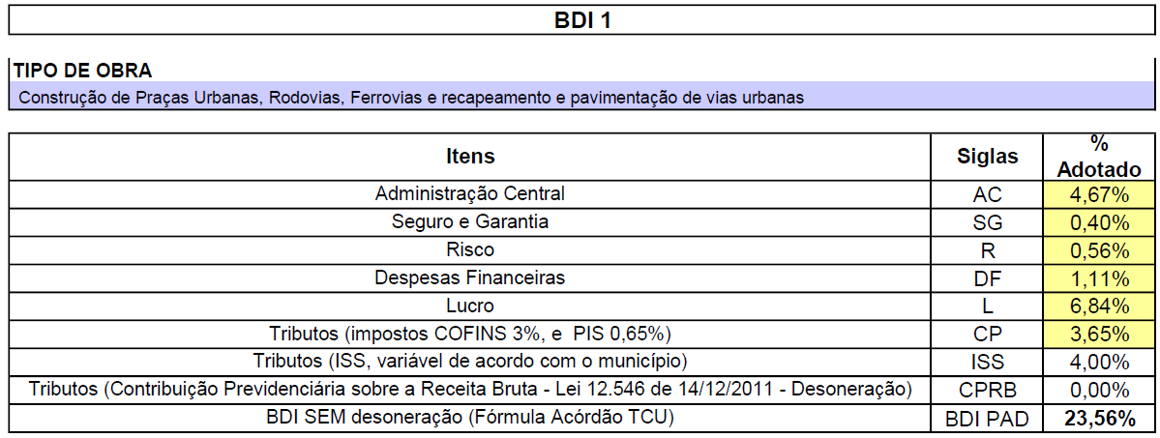

 |  | GABRIEL VINICIUS MARTINS
 |  | ENGENHEIRO CIVIL - CREA Nº 230.779/D

